Feuil1
Feuille de remboursement de frais
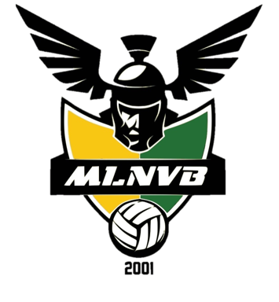
NOM / PRENOM :

Remboursement de frais généraux

Description ( achat de petit matériels, boissons, lots, affranchissement…etc) |  |  | Date | Montant

 |  |  |  |  |  | Cadre réservé au MLNVB
 |  |  |  |  |  | Reçue le
TOTAL frais généraux |  |  |  | - € |  | Réglée le
 |  |  |  |  |  | Par chèque N°
Remboursement de frais d'arbitrage
 |  |  |  |  |  | ATTENTION :
Equipe | N° match | Arbitre | Date | Montant |  | Aucun remboursement ne sera effectué sans les tickets
 |  |  |  |  |  | justificatifs à l'l'ordre du MLNVB (reçus d'arbitrage,
 |  |  |  |  |  | tickets d'autoroute, tickets de caisse…etc)
 |  |  |  |  |  | Merci de marquer :
 |  |  |  |  |  | - au dos de chaque justificatif votre nom
 |  |  |  |  |  | - les montants au centimes prés
TOTAL frais d'arbitrage |  |  |  | - € |  | - les N° de match

Remboursement de frais de déplacement

Description (équipe, lieu, match…etc) |  |  |  | Frais d'autoroute |  | Carburant |  |  | Total
Equipe | N° match | Lieu | Date | Montant | Nb tickets | Nb Kilomètres aller /retour | Base 0.324€/km | Montant | autoroute +carburant
 |  |  |  |  |  |  | 0.324 € | 0.000 € | 0.000 €
 |  |  |  |  |  |  | 0.324 €
 |  |  |  |  |  |  | 0.324 €
 |  |  |  |  |  |  | 0.324 €
 |  |  |  |  |  |  | 0.324 €
 |  |  |  |  |  |  | 0.324 €
TOTAL frais de déplacement |  |  |  |  |  |  |  |  | - €

TOTAL en €uros | - € |  |  | Signature |  |  |  | comprenant le cout
 |  |  |  |  |  |  | d'entretien du véhicule

